상품제안서
남여공용 기능성 전체매쉬 승마자수 야구모자 (68) | 상품코드: F26523

 |  |  |  |  |  |  | 02-412-0044 | www.easy1.co.kr
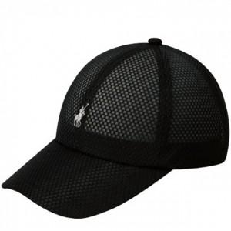

【상세/제작정보】 | 기본수량 미만 인쇄시 비용 추가. 로고있는부분제외 양옆,뒷면 자수 가능. 별도문의

【인쇄/포장옵션】 | / 포장불가능

【공급단가】 | 수량 | 100~ | 300~ | 500~ | 1,000~ | 3,000~
*VAT별도 | 단가 | 7,500원 | 7,380원 | 7,200원 | 7,020원 | 6,900원

【상품 URL】 | https://dev.easy1.co.kr:443/src/goods_detail.php?gdno=26523

